界面&功能
界面相关 |  |  |  |  | 功能规则

1
 | 功能入口
 | 主界面点击功能按钮打开
 | 主界面【当前为示例】

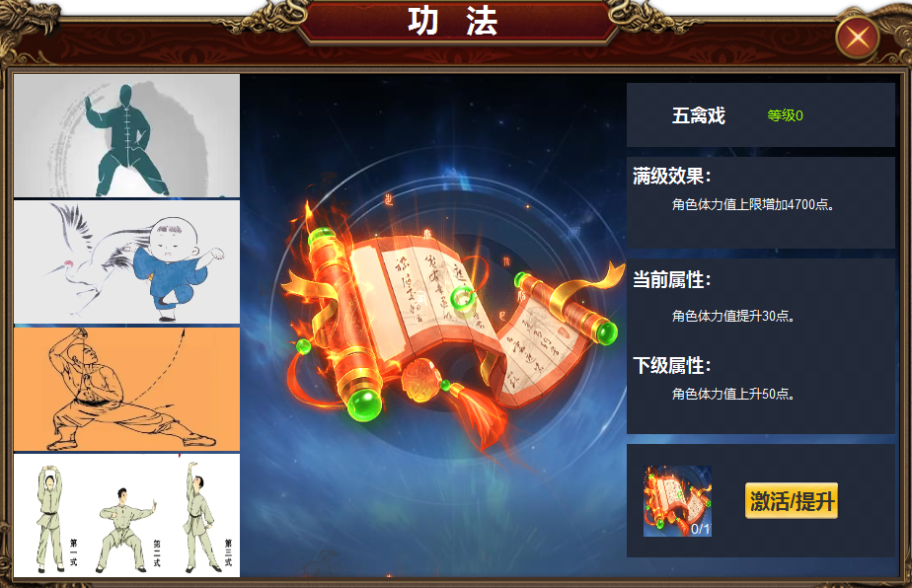
2
4
3
 |  | 1 | 主界面及关闭按钮 |  | 1 | 界面由主界面点击按钮打开。
 |  | 2 | 功法列表 |  |  | ▶ | 首次打开默认选中第一个
 |  |  | ▶ | 原图，一些有武功动作的原图，选中
 |  |  | ▶ | 太极拳，五禽戏，易筋经，八段锦
 |  |  | ▶ | 选中状态 | 2 | 功法列表
 |  | 3 | 书籍样式的展示物 |  |  | ▶ | 选中后有选中状态，点击右侧展开新的详情
 |  | 4 | 属性 |  |  | ▶ | 此处为原画
 |  |  | ▶ | 底框及按钮
 |  |  |  |  | 3 | 展示物
 |  |  |  |  |  | ▶ | 不同的书籍，展示物品。
 |  |  |  |  | 4 | 属性
 |  |  |  |  |  | ▶ | 展示功法名称和等级
 |  |  |  |  |  | ▶ | 展示功法满级后的效果
 |  |  |  |  |  | ▶ | 显示当前属性和下级属性
 |  |  |  |  |  | ▶ | 未激活前当前属性显示为0，点击激活后激活第一级的属性
 |  |  |  |  |  | ▶ | 激活后按钮变为提升，icon变为消耗物icon
 |  |  |  |  |  | ▶ | 材料不足是提示，材料不足

参考图
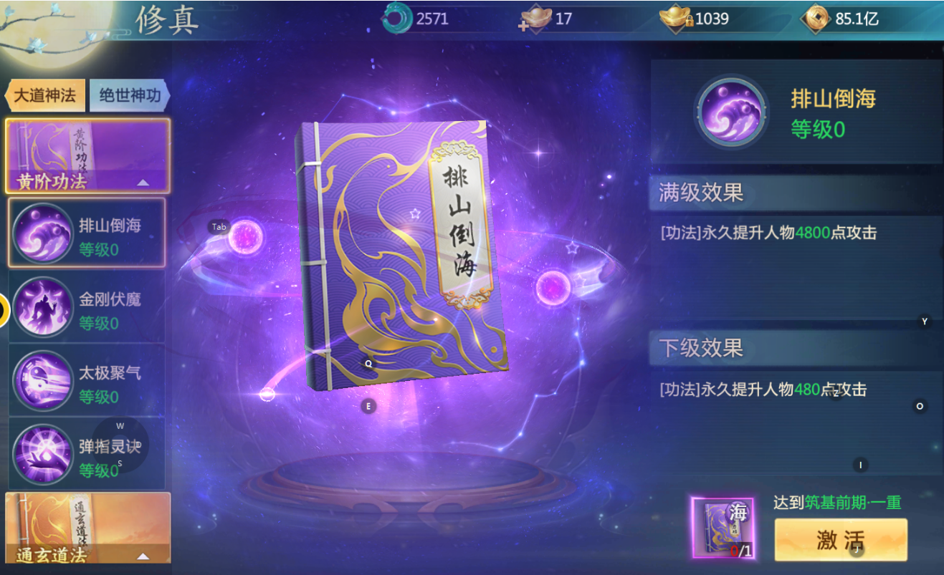
参考图

